Operaciones
Equity por operaciones
OPERACIONES |  | (*en real desde septiembre, ver Notas) |  |  |  |  |  | Cum Profit
MARKET | Long/Short | Date | Price | Ex. date | Ex. Price | Num | PnL | 100,000
$SPX | Long | 2023-01-10 | 3911.027 | 2023-01-11 | 3969.61 | 1 | 1,737.5 | 101,737
$SPX | Long | 2023-01-31 | 4032.39 | 2023-02-01 | 4119.21 | 1 | 2,584.6 | 104,322
$SPX | Long | 2023-02-06 | 4111.08 | 2023-02-07 | 4164 | 1 | 1,567.6 | 105,890
$SPX | Long | 2023-02-22 | 4014.96 | 2023-02-27 | 3982.24 | 1 | -1,001.6 | 104,888
$SPX | Long | 2023-03-13 | 3855.76 | 2023-03-14 | 3919.29 | 1 | 1,885.9 | 106,774
$SPX | Long | 2023-03-23 | 3970.877 | 2023-03-27 | 3977.53 | 1 | 179.6 | 106,954
$SPX | Long | 2023-04-13 | 4104.42 | 2023-04-18 | 4154.87 | 1 | 1,493.5 | 108,447
$SPX | Long | 2023-06-08 | 4276.89 | 2023-06-09 | 4298.86 | 1 | 639.1 | 109,086
$SPX | Long | 2023-06-26 | 4328.82 | 2023-06-27 | 4378.41 | 1 | 1,467.7 | 110,554
$SPX | Long | 2023-08-16 | 4449.64 | 2023-08-21 | 4399.77 | 1 | -1,516.1 | 109,038
$SPX | Long | 2023-08-25 | 4403.387 | 2023-08-28 | 4433.31 | 1 | 877.7 | 109,915
$SPX | Long | 2023-09-22 | 4344.957 | 2023-09-28 | 4299.7 | 1 | -1,377.7 | 108,538
$SPX | Long | 2023-10-23 | 4217.04 | 2023-10-30 | 4166.82 | 1 | -1,526.6 | 107,011
$SPX | Long | 2023-11-30 | 4561.791 | 2023-12-01 | 4594.63 | 1 | 965.2 | 107,976
$SPX | Long | 2023-12-21 | 4724.727 | 2023-12-22 | 4754.63 | 1 | 877.1 | 108,853

Equity
EQUITY POR DÍAS | DRAWDOWN POR DÍAS

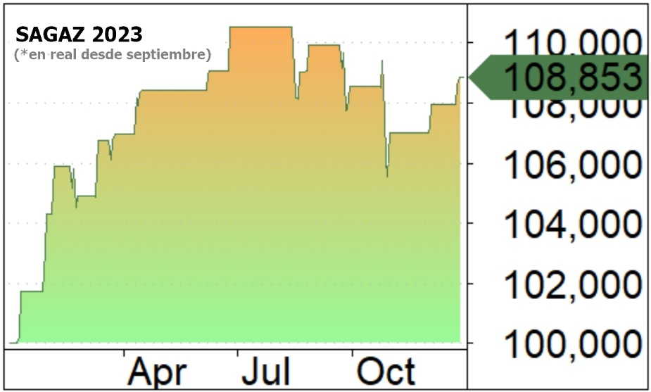
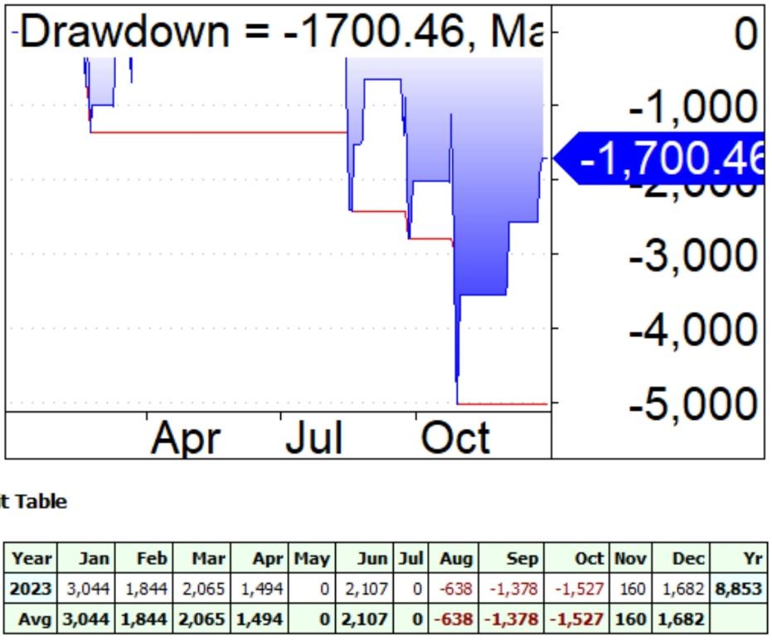

 |  | $PNL POR MESES

Estad
